2019_02_data
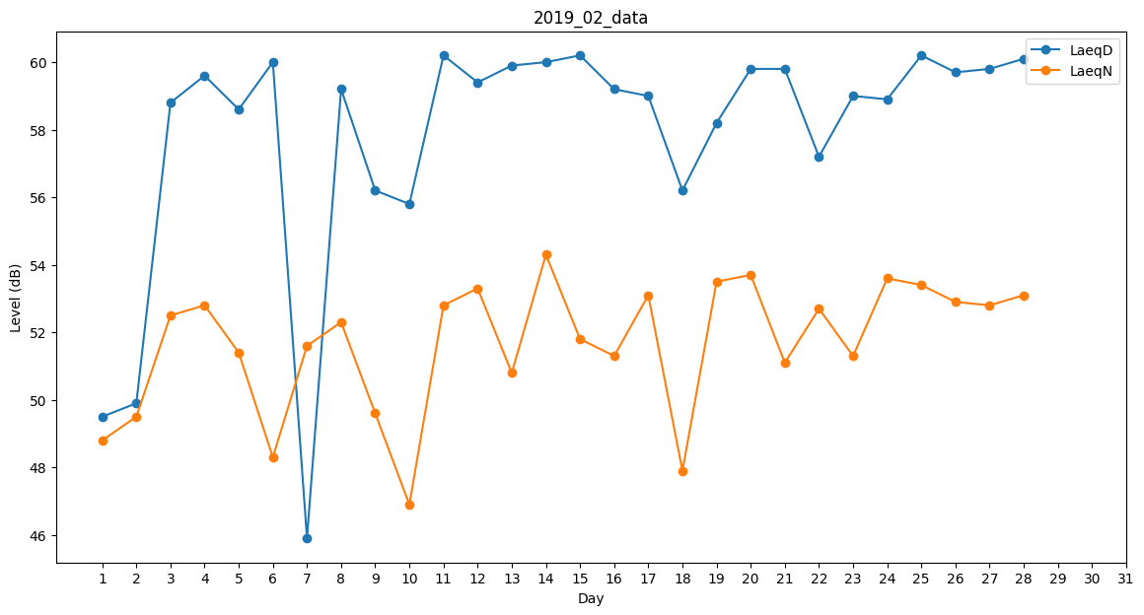
Day | LaeqD | LaeqN
1 | 49.5 | 48.8
2 | 49.9 | 49.5
3 | 58.8 | 52.5
4 | 59.6 | 52.8
5 | 58.6 | 51.4
6 | 60 | 48.3
7 | 45.9 | 51.6
8 | 59.2 | 52.3
9 | 56.2 | 49.6
10 | 55.8 | 46.9
11 | 60.2 | 52.8
12 | 59.4 | 53.3
13 | 59.9 | 50.8
14 | 60 | 54.3
15 | 60.2 | 51.8
16 | 59.2 | 51.3
17 | 59 | 53.1
18 | 56.2 | 47.9
19 | 58.2 | 53.5
20 | 59.8 | 53.7
21 | 59.8 | 51.1
22 | 57.2 | 52.7
23 | 59 | 51.3
24 | 58.9 | 53.6
25 | 60.2 | 53.4
26 | 59.7 | 52.9
27 | 59.8 | 52.8
28 | 60.1 | 53.1

